更新履歴
案件名 仕様変更 更新履歴

更新履歴
 | 更新日 | Version | 備考
 | 2017-08-09 | 1.00 | 初版作成

仕様変更一覧
案件名 仕様変更一覧

 | リクエスト内容 |  |  |  |  |  |  |  | 影響 |  |  |  | 承認 |  |  | 実装
番号 | 優先度 | リクエスト者 | 日付 | 種類 | 詳細説明 | 理由 | 対策方法 | 期待期限 | スコープ | リスク | スケジュール | コスト | 承認者 | 承認状態 | 承認日付 | JIRA ID | 担当者 | 開始日 | 完了日 | ステータス
CR001 | High | ABC コン | 2017-08-08 | Product |  |  |  | 2017-08-08 | ○ | ○ | ○ | ○ | ABC コン | 検討中 | 2017-08-08 | ABCD-9999 | ABC コン | 2017-08-08 | 2017-08-08 | 未実装
CR002 | Medium |  | 2017-08-08 | Project |  |  |  | 2017-08-08 |  |  |  |  |  | 承認済 | 2017-08-08 |  |  | 2017-08-08 | 2017-08-08 | 実装中
CR003 | Low |  | 2017-08-08 |  |  |  |  | 2017-08-08 |  |  |  |  |  | 却下済 | 2017-08-08 |  |  | 2017-08-08 | 2017-08-08 | 実装済
 |  |  | 2017-08-08 |  |  |  |  | 2017-08-08 |  |  |  |  |  |  | 2017-08-08 |  |  | 2017-08-08 | 2017-08-08 | 確認済
 |  |  | 2017-08-08 |  |  |  |  | 2017-08-08 |  |  |  |  |  |  | 2017-08-08 |  |  | 2017-08-08 | 2017-08-08
 |  |  | 2017-08-08 |  |  |  |  | 2017-08-08 |  |  |  |  |  |  | 2017-08-08 |  |  | 2017-08-08 | 2017-08-08
 |  |  | 2017-08-08 |  |  |  |  | 2017-08-08 |  |  |  |  |  |  | 2017-08-08 |  |  | 2017-08-08 | 2017-08-08
 |  |  | 2017-08-08 |  |  |  |  | 2017-08-08 |  |  |  |  |  |  | 2017-08-08 |  |  | 2017-08-08 | 2017-08-08
 |  |  | 2017-08-08 |  |  |  |  | 2017-08-08 |  |  |  |  |  |  | 2017-08-08 |  |  | 2017-08-08 | 2017-08-08
 |  |  | 2017-08-08 |  |  |  |  | 2017-08-08 |  |  |  |  |  |  | 2017-08-08 |  |  | 2017-08-08 | 2017-08-08
 |  |  | 2017-08-08 |  |  |  |  | 2017-08-08 |  |  |  |  |  |  | 2017-08-08 |  |  | 2017-08-08 | 2017-08-08
 |  |  | 2017-08-08 |  |  |  |  | 2017-08-08 |  |  |  |  |  |  | 2017-08-08 |  |  | 2017-08-08 | 2017-08-08
 |  |  | 2017-08-08 |  |  |  |  | 2017-08-08 |  |  |  |  |  |  | 2017-08-08 |  |  | 2017-08-08 | 2017-08-08
 |  |  | 2017-08-08 |  |  |  |  | 2017-08-08 |  |  |  |  |  |  | 2017-08-08 |  |  | 2017-08-08 | 2017-08-08
 |  |  | 2017-08-08 |  |  |  |  | 2017-08-08 |  |  |  |  |  |  | 2017-08-08 |  |  | 2017-08-08 | 2017-08-08
 |  |  | 2017-08-08 |  |  |  |  | 2017-08-08 |  |  |  |  |  |  | 2017-08-08 |  |  | 2017-08-08 | 2017-08-08
 |  |  | 2017-08-08 |  |  |  |  | 2017-08-08 |  |  |  |  |  |  | 2017-08-08 |  |  | 2017-08-08 | 2017-08-08
 |  |  | 2017-08-08 |  |  |  |  | 2017-08-08 |  |  |  |  |  |  | 2017-08-08 |  |  | 2017-08-08 | 2017-08-08
 |  |  | 2017-08-08 |  |  |  |  | 2017-08-08 |  |  |  |  |  |  | 2017-08-08 |  |  | 2017-08-08 | 2017-08-08

CR001詳細
案件名 仕様変更詳細 CR001

Summary
JIRA ID
Priority
Request Person
Request Date
Request Type

Description of change request

Reason for change

Proposed Approach to Resolve

Project plan area | Impact of proposed changes
On Scope
On Risk
On Schedule
On Cost
On Other
Approvals to Proceed
PM/TeamLead
Customer
Resolve Status
JIRA ID
担当者
開始日
完了日
ステータス

DEFINE
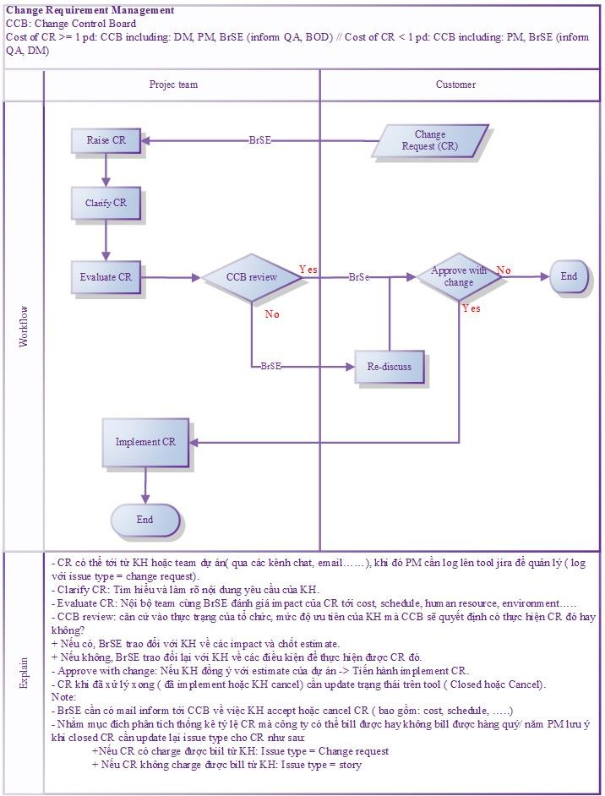
案件名 関連定義

承認状態
 | 検討中
 | 承認済
 | 却下済

実装状態
 | 未実装
 | 実装中
 | 実装済
 | 確認済

優先度
 | High
 | Medium
 | Low

仕様変更の対応手順

